Sheet1
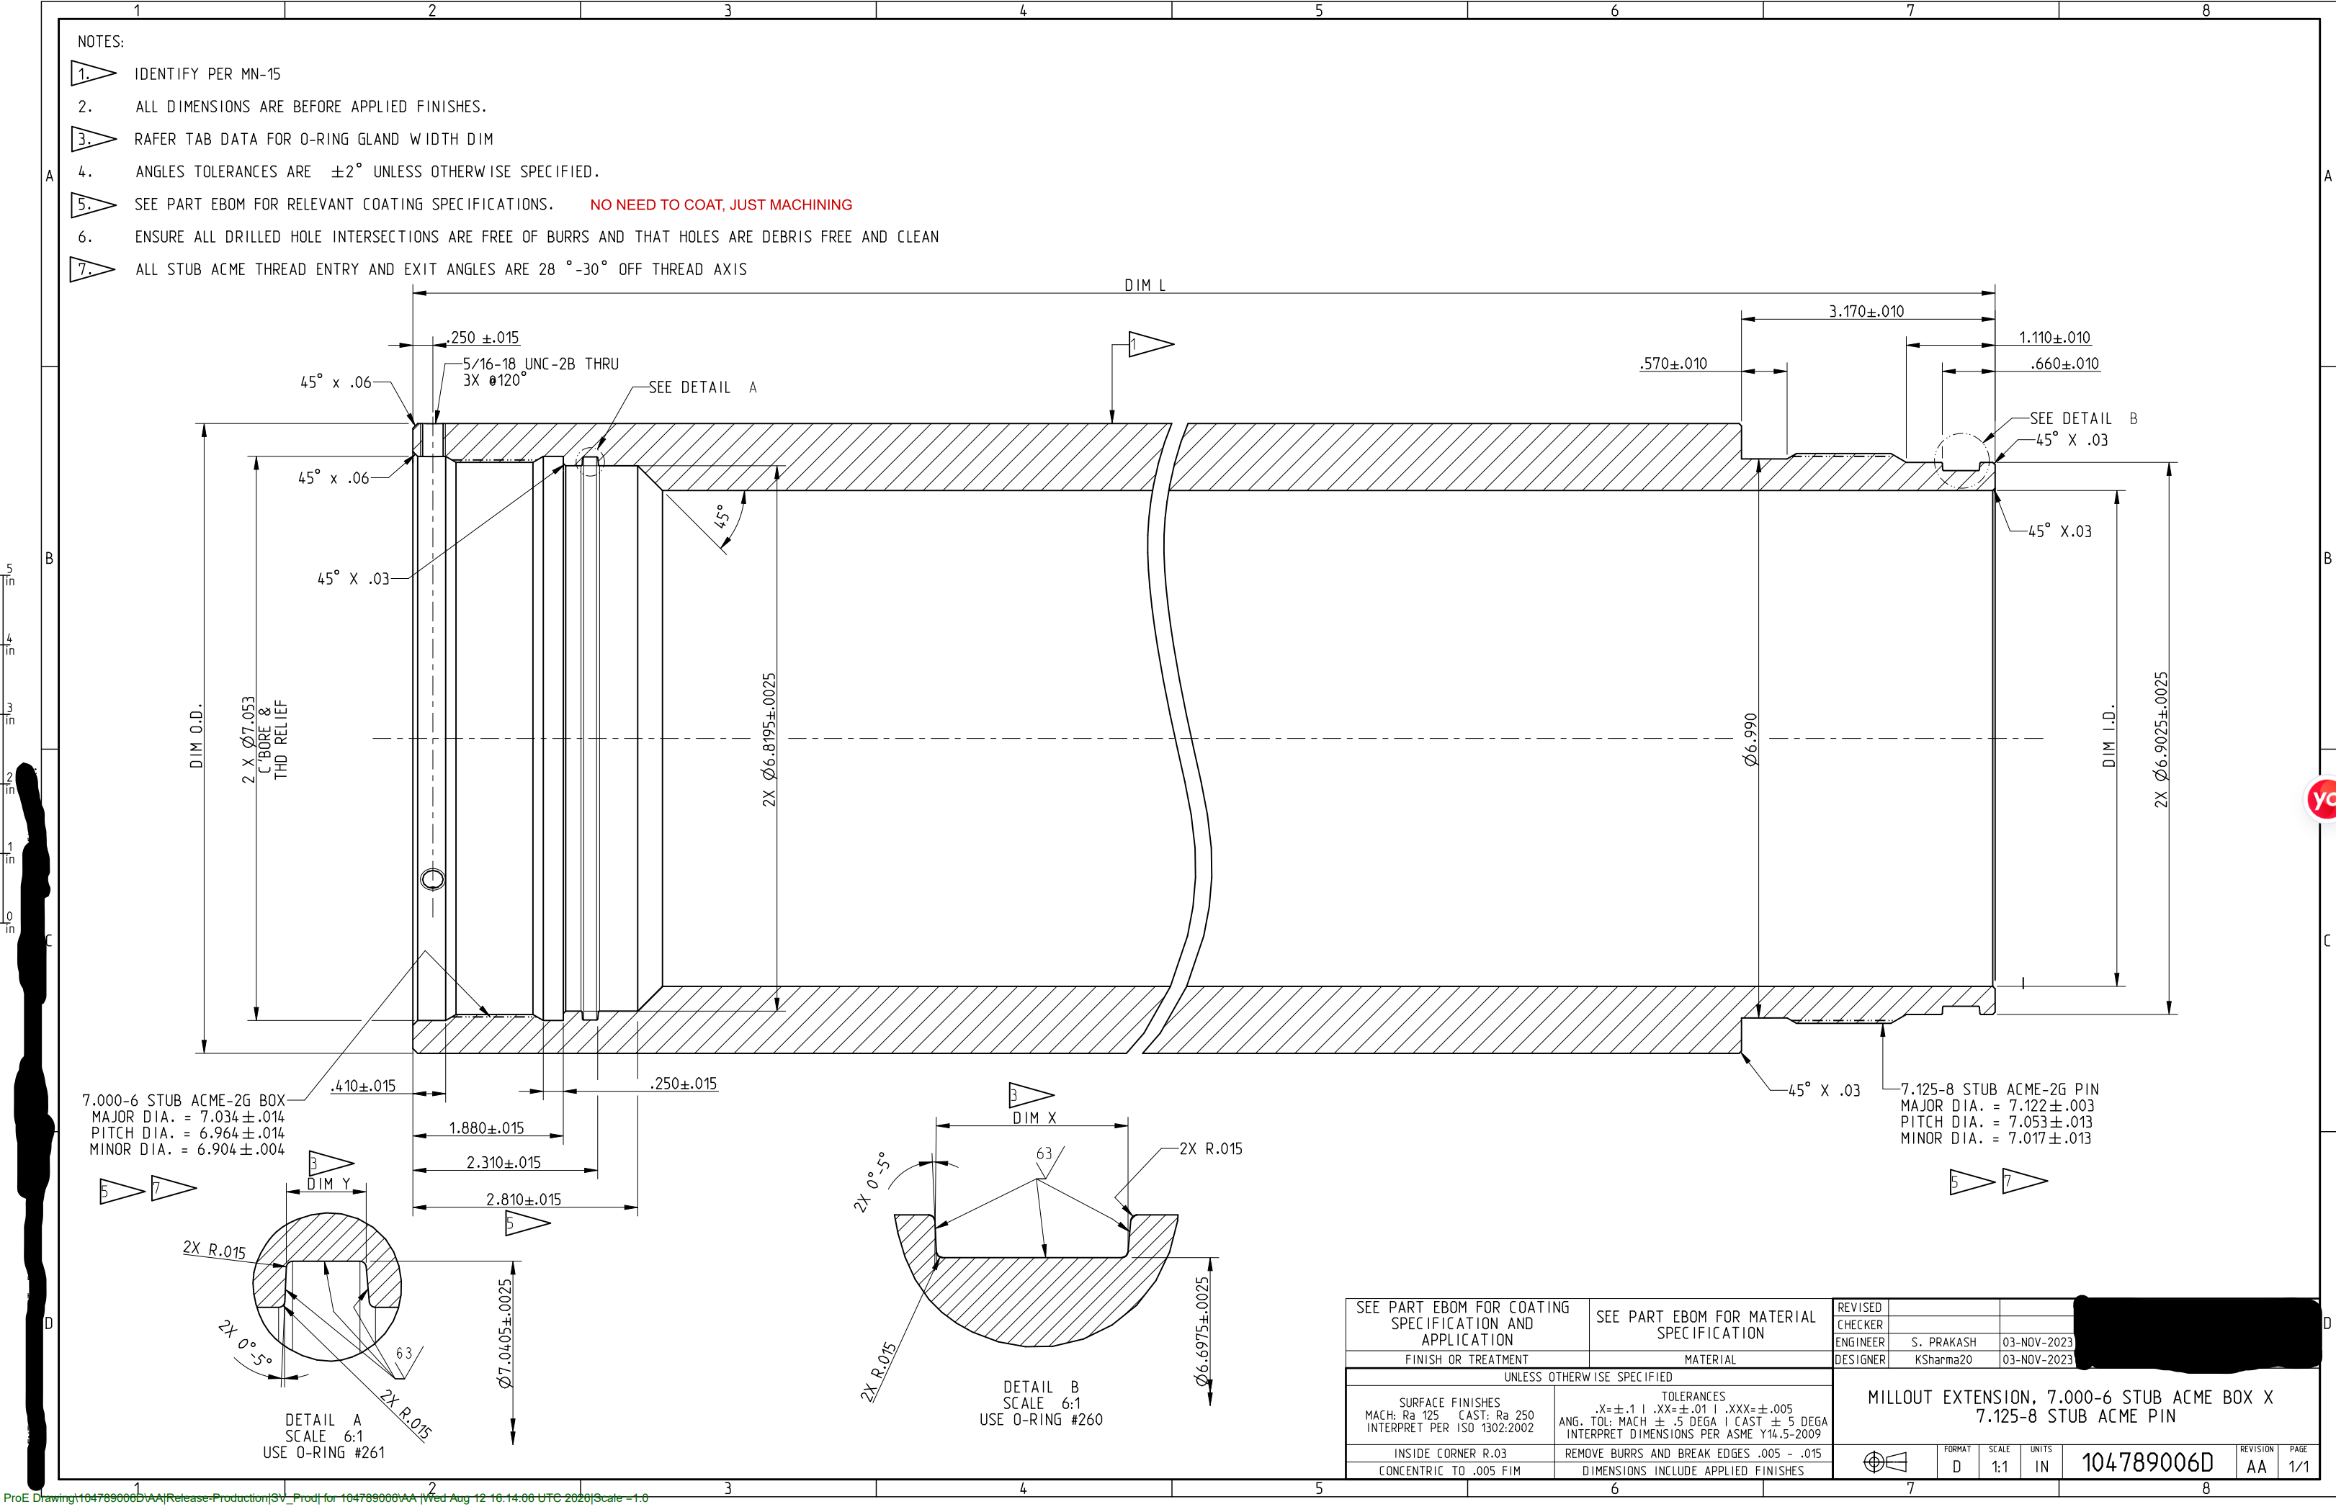
行号 | 外径 | 内径 | 壁厚 | 长度 | 材质 | 图纸号 | 数量 | 原材料外径 | 原材料内径 | 壁厚 | 含税加工费用 | 交期 | 备注
1 | 201.93 | 157.226 | 22.352 | 6102.35 | 13CR-80KSI | 104789006D | 3 |  |  |  |  |  | 原材料尺寸请加工厂填写。

